5. モニタリングポイント
5. | モニタリングポイント

工場・事業場No. | モニタリングポイントNo. | 排出源No. | 活動種別 | 活動量 |  |  |  |  | 単位発熱量 |  | 排出係数 |  | 備考
 |  |  |  | データ 把握方法 | 自社管理計量器 |  | 自己 Tier | 単位 変更 | 種別 | 自己 Tier | 種別 | 自己 Tier
 |  |  |  |  | 種類 | 精度

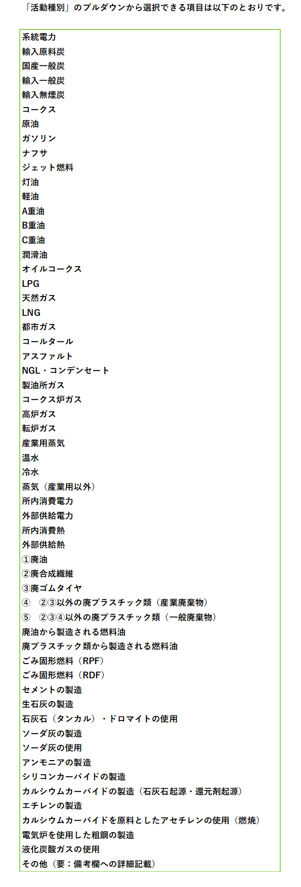

1) | 活動種別
 | 選択肢に該当するものがない場合は「その他」を選択し、備考欄に具体的に記載してください。
2) | データ把握方法（詳しくはモニタリング報告ガイドライン第I部4.1参照）
 | A-1：購買量に基づく方法、A-2：購買量と在庫量変化に基づく方法、B：実測に基づく方法、その他：左記以外
3) | 自社管理計量器の種類及び精度
 | データ把握方法が「B：実測」又は「その他」の場合に記入してください（モニタリング報告ガイドライン第I部4.3参照)。
 | 精度の定義については、モニタリング報告ガイドライン第I部4.5参照してください。
4) | 活動量の自己Tier
 | データ把握方法が「B：実測」の場合に記入してください（モニタリング報告ガイドライン第I部4.3参照）。
5) | 単位変更
 | 都市ガスやLPGなどについて、標準状態への換算や、体積→重量換算等、伝票の値や実測値の単位変更の有無を示してください。
 | 「有」を選択した場合には、備考に換算係数の把握方法等を記載してください。
6) | 欄が足りない場合には、空欄行全体を選択（行番号をクリック）し、コピーした後、「コピーしたセルの挿入」により行を追加（表内に挿入）してください。

 |  |  |  |  |  |  |  |  |  |  |  |  |  | 活動種別 | 条件付き書式用
 |  |  |  |  |  |  |  |  |  |  |  |  |  | 系統電力 | 1 | A-1 | Tier 1 | デフォルト値 | Tier 1
 |  |  |  |  |  |  |  |  |  |  |  |  |  | 輸入原料炭 | 0 | A-2 | Tier 2 | 供給会社提供値等 | Tier 2
 |  |  |  |  |  |  |  |  |  |  |  |  |  | 国産一般炭 | 0 | B | Tier 3 | 実測値 | Tier 3
 |  |  |  |  |  |  |  |  |  |  |  |  |  | 輸入一般炭 | 0 | その他 | Tier 4
 |  |  |  |  |  |  |  |  |  |  |  |  |  | 輸入無煙炭 | 0
 |  |  |  |  |  |  |  |  |  |  |  |  |  | コークス | 0
 |  |  |  |  |  |  |  |  |  |  |  |  |  | 原油 | 0 | A-1：購買量
 |  |  |  |  |  |  |  |  |  |  |  |  |  | ガソリン | 0 | A-2：購買量と在庫量
 |  |  |  |  |  |  |  |  |  |  |  |  |  | ナフサ | 0 | B：実測
 |  |  |  |  |  |  |  |  |  |  |  |  |  | ジェット燃料 | 0 | その他
 |  |  |  |  |  |  |  |  |  |  |  |  |  | 灯油 | 0
 |  |  |  |  |  |  |  |  |  |  |  |  |  | 軽油 | 0
 |  |  |  |  |  |  |  |  |  |  |  |  |  | A重油 | 0
 |  |  |  |  |  |  |  |  |  |  |  |  |  | B重油 | 0
 |  |  |  |  |  |  |  |  |  |  |  |  |  | C重油 | 0
 |  |  |  |  |  |  |  |  |  |  |  |  |  | 潤滑油 | 0
 |  |  |  |  |  |  |  |  |  |  |  |  |  | オイルコークス | 0
 |  |  |  |  |  |  |  |  |  |  |  |  |  | LPG | 0
 |  |  |  |  |  |  |  |  |  |  |  |  |  | 天然ガス | 0
 |  |  |  |  |  |  |  |  |  |  |  |  |  | LNG | 0
 |  |  |  |  |  |  |  |  |  |  |  |  |  | 都市ガス | 0
 |  |  |  |  |  |  |  |  |  |  |  |  |  | コールタール | 0
 |  |  |  |  |  |  |  |  |  |  |  |  |  | アスファルト | 0
 |  |  |  |  |  |  |  |  |  |  |  |  |  | NGL・コンデンセート | 0
 |  |  |  |  |  |  |  |  |  |  |  |  |  | 製油所ガス | 0
 |  |  |  |  |  |  |  |  |  |  |  |  |  | コークス炉ガス | 0
 |  |  |  |  |  |  |  |  |  |  |  |  |  | 高炉ガス | 0
 |  |  |  |  |  |  |  |  |  |  |  |  |  | 転炉ガス | 0
 |  |  |  |  |  |  |  |  |  |  |  |  |  | 産業用蒸気 | 1
 |  |  |  |  |  |  |  |  |  |  |  |  |  | 温水 | 1
 |  |  |  |  |  |  |  |  |  |  |  |  |  | 冷水 | 1
 |  |  |  |  |  |  |  |  |  |  |  |  |  | 蒸気（産業用以外） | 1
 |  |  |  |  |  |  |  |  |  |  |  |  |  | 所内消費電力 | 1
 |  |  |  |  |  |  |  |  |  |  |  |  |  | 外部供給電力 | 1
 |  |  |  |  |  |  |  |  |  |  |  |  |  | 所内消費熱 | 1
 |  |  |  |  |  |  |  |  |  |  |  |  |  | 外部供給熱 | 1
 |  |  |  |  |  |  |  |  |  |  |  |  |  | ①廃油 | 1
 |  |  |  |  |  |  |  |  |  |  |  |  |  | ②廃合成繊維 | 1
 |  |  |  |  |  |  |  |  |  |  |  |  |  | ③廃ゴムタイヤ | 1
 |  |  |  |  |  |  |  |  |  |  |  |  |  | ④ ②③以外の廃プラスチック類（産業廃棄物） | 1
 |  |  |  |  |  |  |  |  |  |  |  |  |  | ⑤ ②③④以外の廃プラスチック類（一般廃棄物） | 1
 |  |  |  |  |  |  |  |  |  |  |  |  |  | 廃油から製造される燃料油 | 1
 |  |  |  |  |  |  |  |  |  |  |  |  |  | 廃プラスチック類から製造される燃料油 | 1
 |  |  |  |  |  |  |  |  |  |  |  |  |  | ごみ固形燃料（RPF） | 1
 |  |  |  |  |  |  |  |  |  |  |  |  |  | ごみ固形燃料（RDF） | 1
 |  |  |  |  |  |  |  |  |  |  |  |  |  | セメントの製造 | 1
 |  |  |  |  |  |  |  |  |  |  |  |  |  | 生石灰の製造 | 1
 |  |  |  |  |  |  |  |  |  |  |  |  |  | 石灰石（タンカル）・ドロマイトの使用 | 1
 |  |  |  |  |  |  |  |  |  |  |  |  |  | ソーダ灰の製造 | 1
 |  |  |  |  |  |  |  |  |  |  |  |  |  | ソーダ灰の使用 | 1
 |  |  |  |  |  |  |  |  |  |  |  |  |  | アンモニアの製造（原料：石炭） | 1
 |  |  |  |  |  |  |  |  |  |  |  |  |  | アンモニアの製造（原料：ナフサ） | 1
 |  |  |  |  |  |  |  |  |  |  |  |  |  | アンモニアの製造（原料：オイルコークス） | 1
 |  |  |  |  |  |  |  |  |  |  |  |  |  | アンモニアの製造（原料：LPG） | 1
 |  |  |  |  |  |  |  |  |  |  |  |  |  | アンモニアの製造（原料：LNG） | 1
 |  |  |  |  |  |  |  |  |  |  |  |  |  | アンモニアの製造（原料：天然ガス(LNG除く)） | 1
 |  |  |  |  |  |  |  |  |  |  |  |  |  | アンモニアの製造（原料：コークス炉ガス） | 1
 |  |  |  |  |  |  |  |  |  |  |  |  |  | アンモニアの製造（原料：石油系炭化水素ガス） | 1
 |  |  |  |  |  |  |  |  |  |  |  |  |  | シリコンカーバイドの製造 | 1
 |  |  |  |  |  |  |  |  |  |  |  |  |  | カルシウムカーバイドの製造（石灰石起源・還元剤起源） | 1
 |  |  |  |  |  |  |  |  |  |  |  |  |  | エチレンの製造 | 1
 |  |  |  |  |  |  |  |  |  |  |  |  |  | カルシウムカーバイドを原料としたアセチレンの使用（燃焼） | 1
 |  |  |  |  |  |  |  |  |  |  |  |  |  | 電気炉を使用した粗鋼の製造 | 1
 |  |  |  |  |  |  |  |  |  |  |  |  |  | 液化炭酸ガスの使用 | 1
 |  |  |  |  |  |  |  |  |  |  |  |  |  | その他（要：備考欄への詳細記載） | 0

